パッケージ構成ツリー
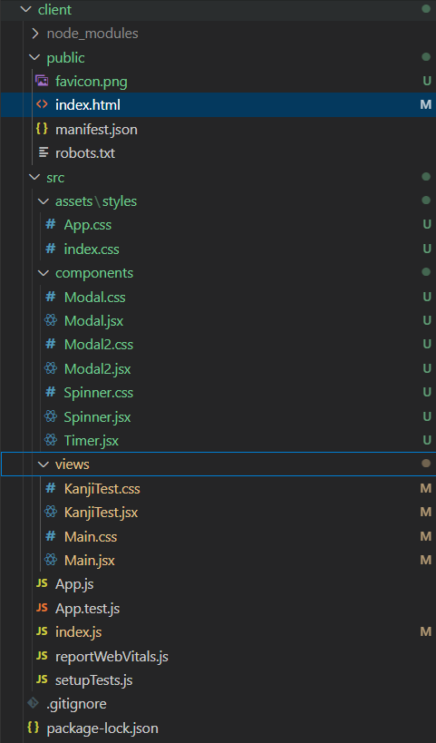
パッケージ構成ツリー
 | client | client全体パッケージ
 | node_modules | ライブラリ格納フォルダー
 | public | React基本構成フォルダー
 | favicon.png | favicon画像ファイル
 | index.html | React基本構成ファイル

 | src | ソースコード格納フォルダー
 | assets/styles | 全体css格納フォルダー
 | App.css | 全体css
 | index.css | 全体css
 | components | Reactコンポーネント格納フォルダー
 | Modal.css | 一次モーダルcss
 | Modal.jsx | 一次モーダルコンポーネント
 | Modal2.css | 二次モーダルcss
 | Modal2.jsx | 二次モーダルコンポーネント
 | Spinner.css | ローディングアニメーションcss
 | Spinner.jsx | ローディングアニメーションコンポーネント
 | Timer.jsx | タイマーコンポーネント
 | views | 画面格納フォルダー
 | KanjiTest.css | テスト画面css
 | KanjiTest.jsx | テスト画面
 | Main.css | 最初画面css
 | Main.jsx | 最初画面
 | App.js | React基本構成ファイル

 | index.js | React基本構成ファイル

